Sheet1
 | 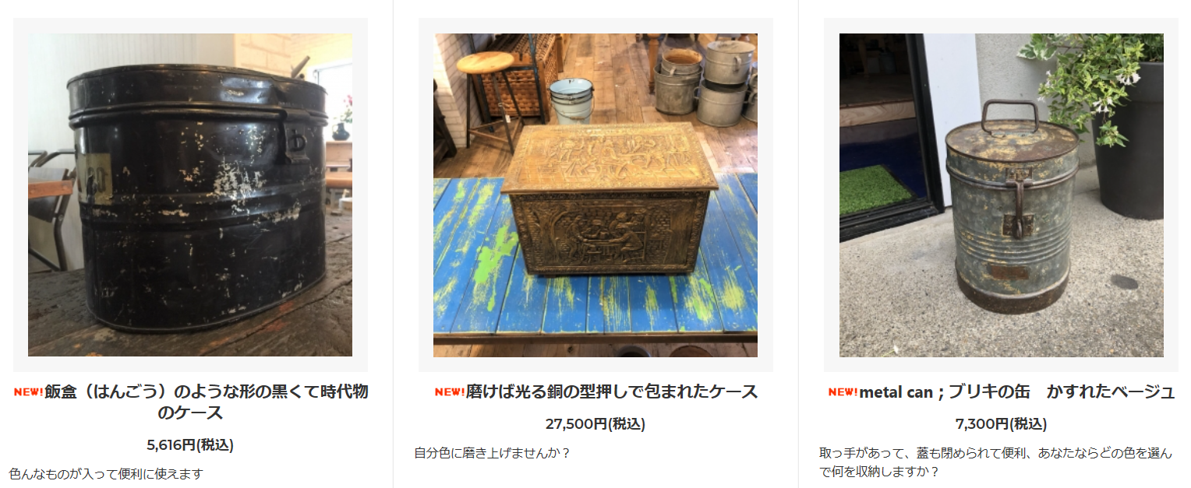
型番 | A4-0002 | A4-0005 | A4-0010
備考 | https://princessm.jp/?pid=132834179 | https://princessm.jp/?pid=133011995 | https://princessm.jp/?pid=132920749 | 50 | % OFF!
定価 | 5,616 | 27,500 | 7,300
特別価格 | 2,808 | 13,750 | 3,650

50 | 44X3, 350+80

Sheet1 (2)
 | 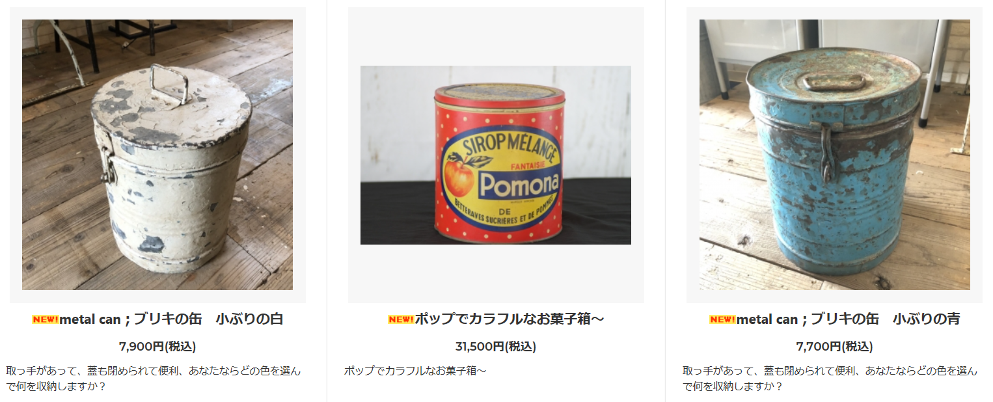
型番 | A4-0008 | A4-0005 | A4-0009
備考 | https://princessm.jp/?pid=132920735 | https://princessm.jp/?pid=130985968 | https://princessm.jp/?pid=132920742 | 50 | % OFF!
定価 | 7,900 | 31,500 | 7,700
特別価格 | 3,950 | 15,750 | 3,850

50 | 44X3, 350+80

Sheet1 (3)
 | 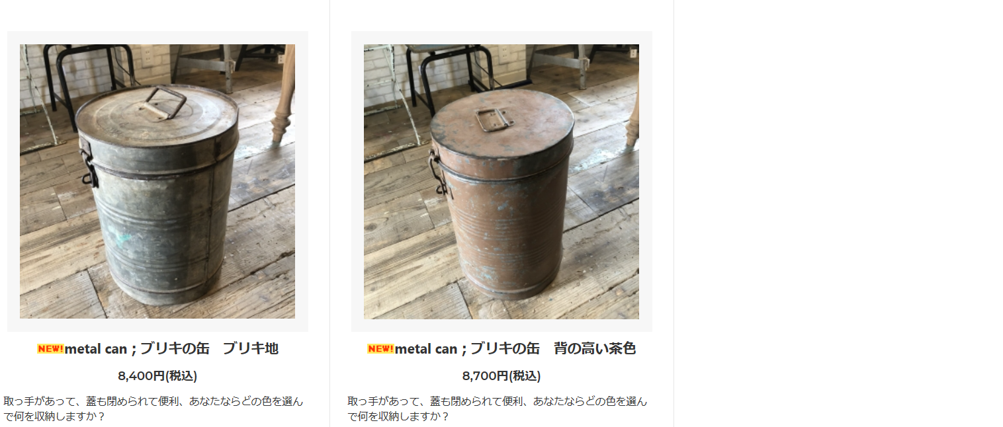 | 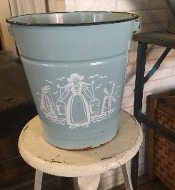 | 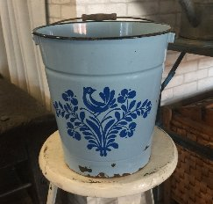 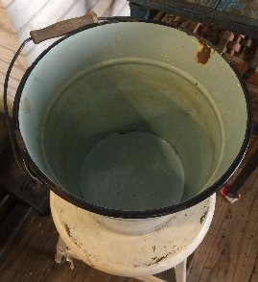
型番 | A4-0007 | A4-0006 | C8-0002~7 （在庫８）
備考 | https://princessm.jp/?pid=132920730 | https://princessm.jp/?pid=132920730 | 大きさは大、中、小があります | 50 | % OFF!
定価 | 8,400 | 8,700 | 4,700
特別価格 | 4,200 | 4,350 | 2,350

50 | 44X3, 350+80

Sheet1 (4)
 | 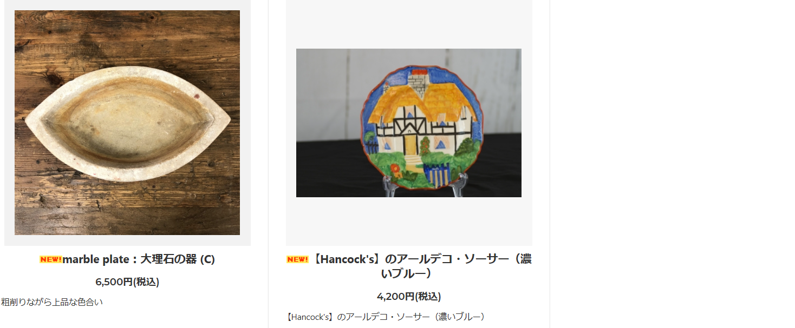 | 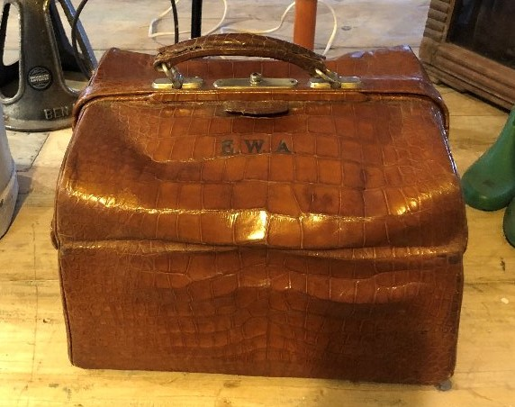 | 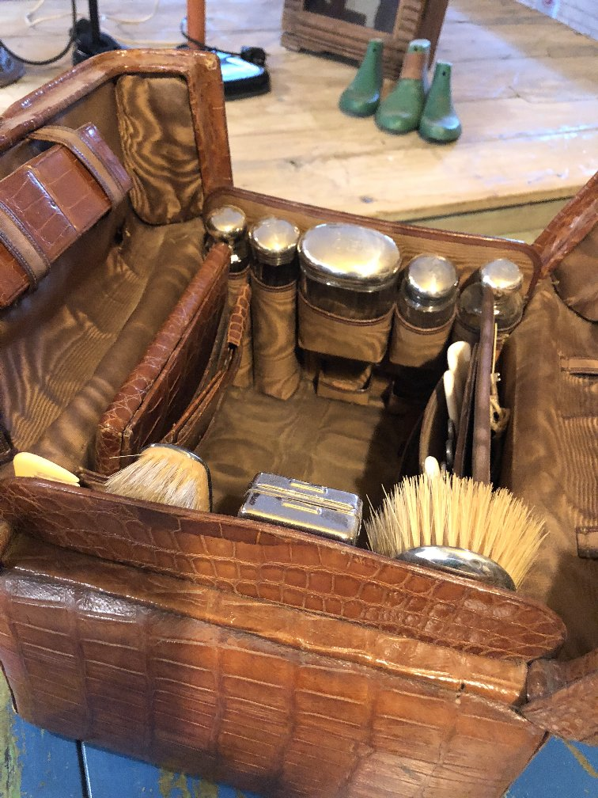
型番 | A5-0007 | A4-0006 | E2-0001
備考 | https://princessm.jp/?pid=133095325 | https://princessm.jp/?pid=130985970 | ﾄﾞｸﾀｰﾊﾞｯｸの形をしたイギリス紳士の旅行バック。ブラシ、化粧品入れなど、完璧にそろった商品です。詳細はお問合せ下さい。 | 40 | % OFF!
定価 | 6,500 | 4,200 | 168,000
特別価格 | 3,900 | 2,520 | 100,800

40 | 44X3, 350+80

Sheet1 (5)
 | 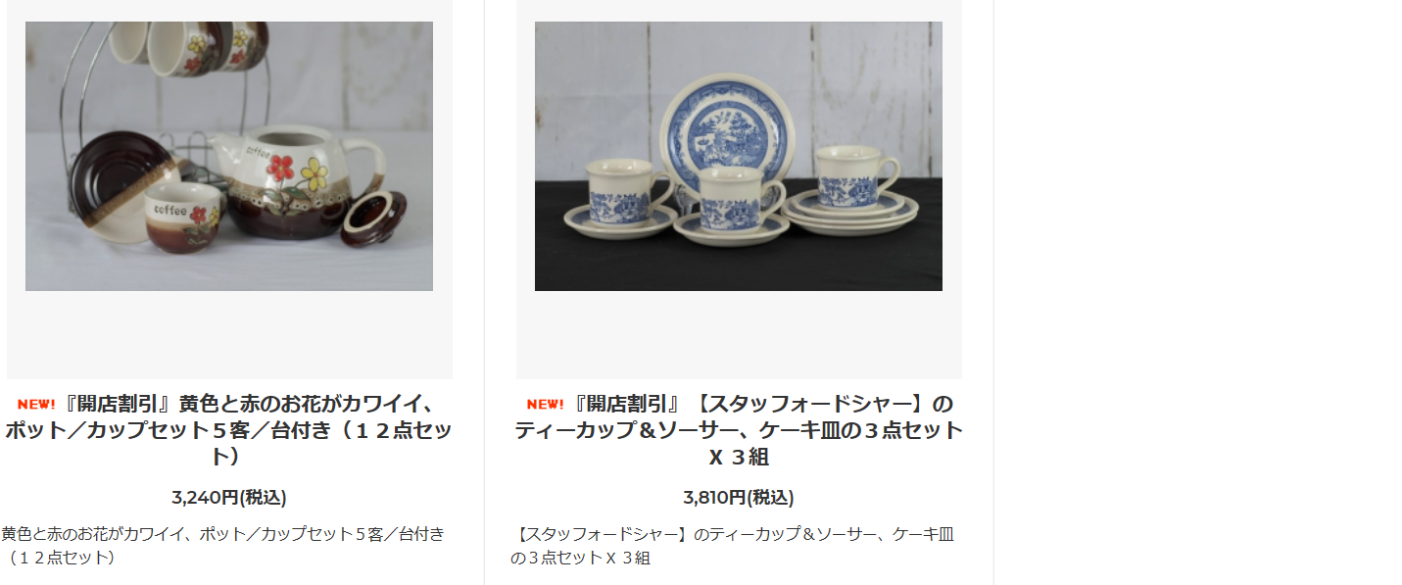
型番 | B2-0003 | B2-0004
備考 | https://princessm.jp/?pid=131144377 | https://princessm.jp/?pid=131144378 | 10 | % OFF!
定価 | 3,240 | 3,810
特別価格 | 2,916 | 3,429

10 | 44X3, 350+80

Sheet1 (6)
 | 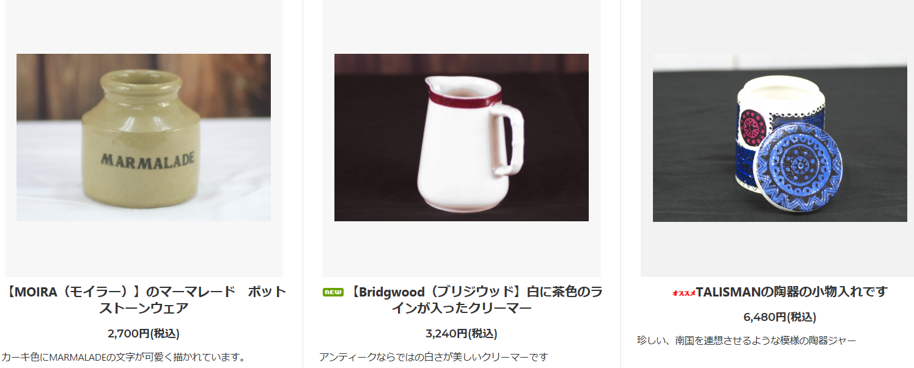
型番 | B4-0004 | B4-0005 | B4-0009
備考 | https://princessm.jp/?pid=129803466 | https://princessm.jp/?pid=129803470 | https://princessm.jp/?pid=130671218 | 40 | % OFF!
定価 | 2,700 | 3,240 | 6,480
特別価格 | 1,620 | 1,944 | 3,888

40 | 44X3, 350+80

Sheet1 (7)
 | 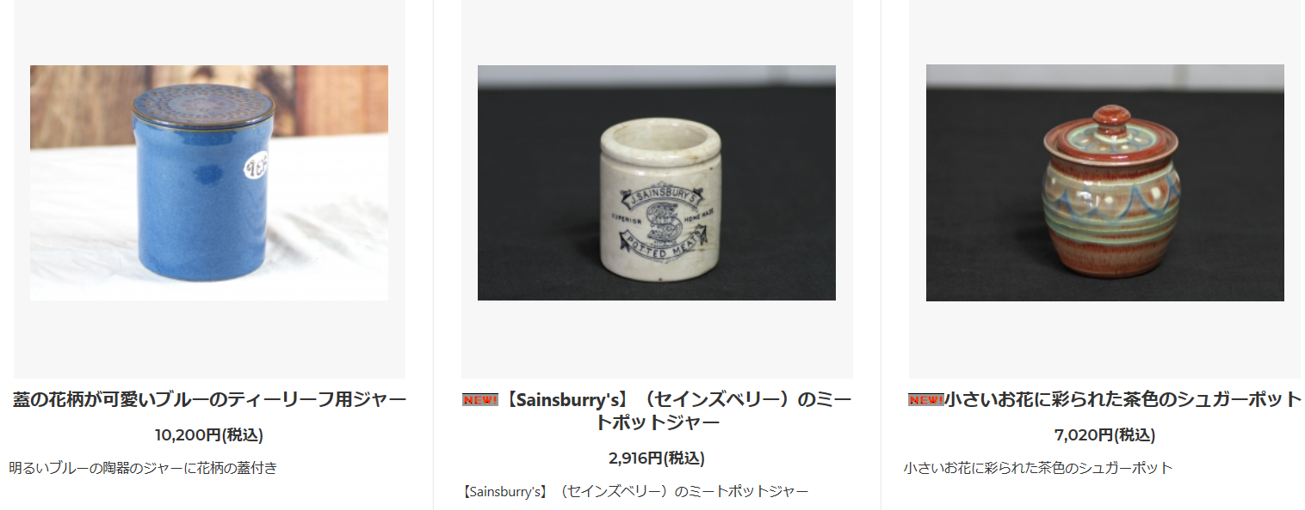
型番 | B4-0014 | B4-0017 | B4-0016
備考 | https://princessm.jp/?pid=130671231 | https://princessm.jp/?pid=131019766 | https://princessm.jp/?pid=131019771 | 40 | % OFF!
定価 | 10,200 | 2,916 | 7,020
特別価格 | 6,120 | 1,750 | 4,212

40 | 44X3, 350+80

Sheet1 (8)
 | 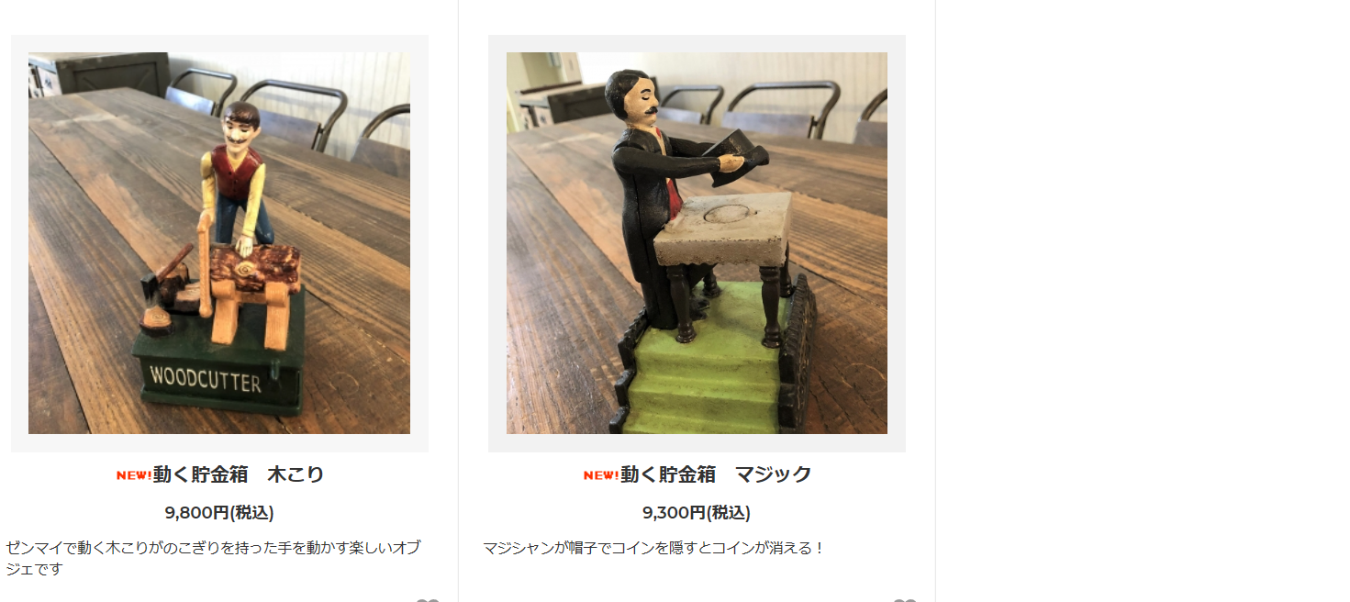 | 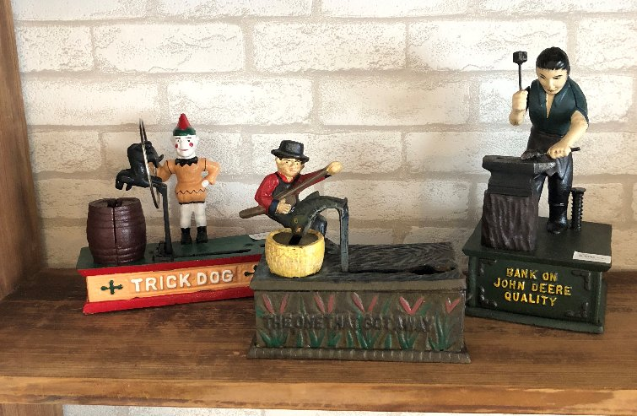
型番 | G1-0001 | G1-0002 | G1-0003/0004/0005
備考 | https://princessm.jp/?pid=132868763 | https://princessm.jp/?pid=132868765 | 在庫各1個です | 50 | % OFF!
定価 | 9,800 | 9,300 | 9,500
特別価格 | 4,900 | 4,650 | 4,750

50 | 44X3, 350+80

Sheet1 (9)
 | 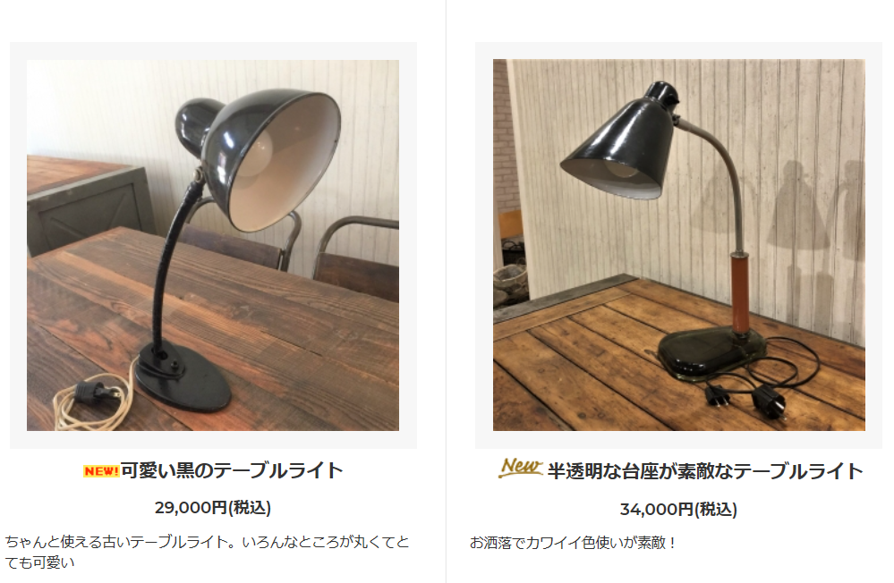 | 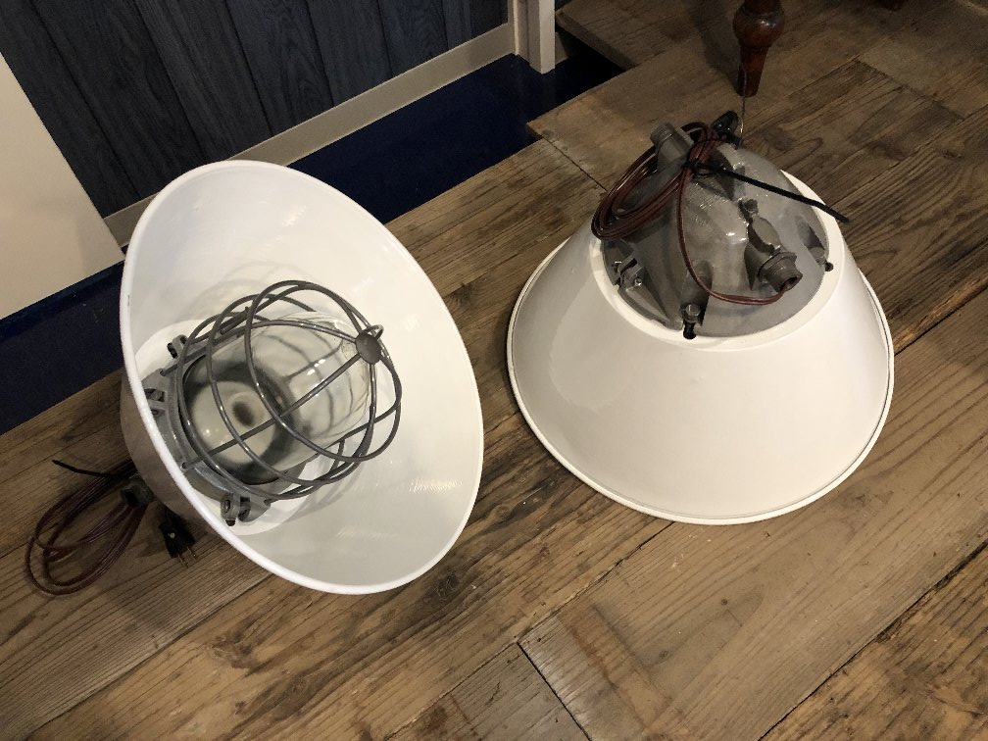
型番 | D1-0001 | G1-0002 | D2-0002
備考 | https://princessm.jp/?pid=132802820 | https://princessm.jp/?pid=133095327 | 白のペンダント （在庫2個）、グリーンもあります | 40 | % OFF!
定価 | 29,000 | 34,000 | 25,000
特別価格 | 17,400 | 20,400 | 15,000

40 | 44X3, 350+80

Sheet1 (10)
 | 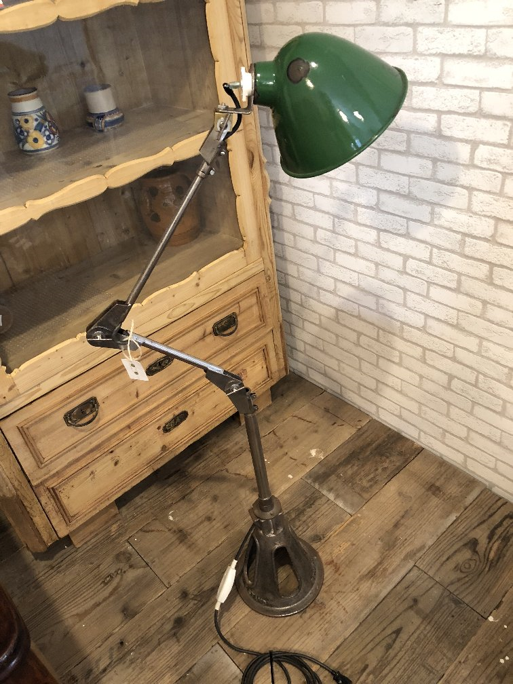 | 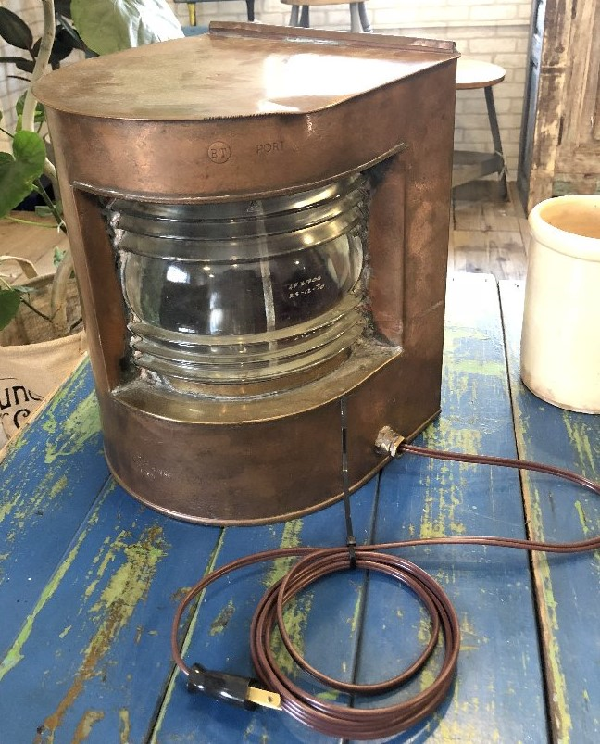 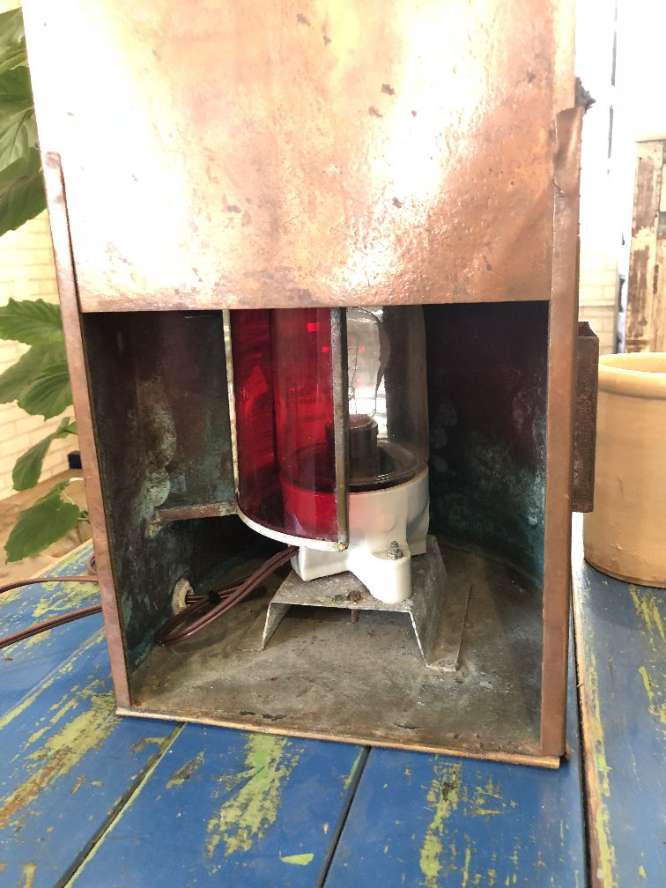 | 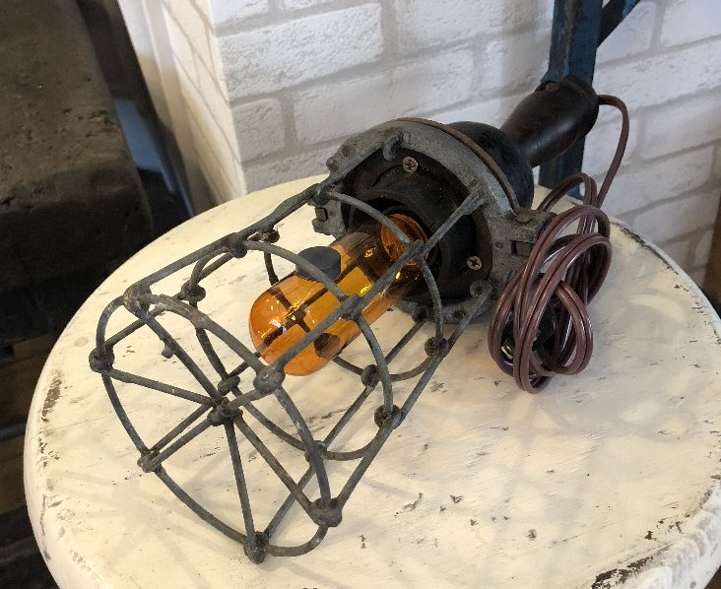 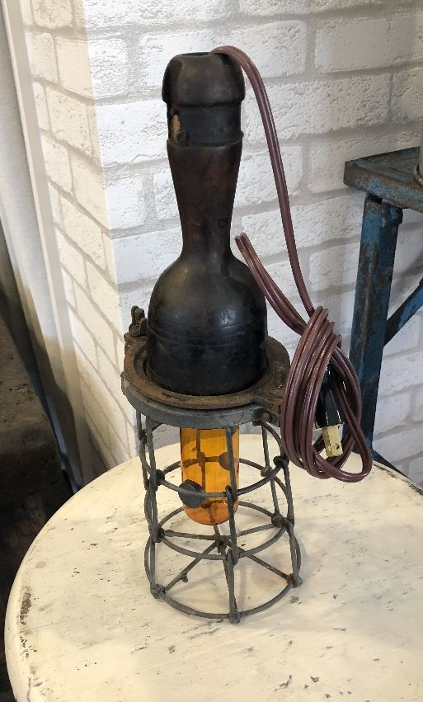
型番 | D1-0003 | D9-0001 | D9-0004
備考 | 体長約140cm、床におけるグリーンの傘がカワイイ スタンド ケーブル、SWは日本製に使えてありますので安全にご使用いただけます | 古い船舶用ライト。裏面からスリットを回転させると、明かりが透明と赤色に切り替わります。 こちらも電気系は日本製に交換済み | 細くてカワイイ電灯です。 こちらも電気系は日本製に交換してあり、アンティーク球をお付けしての納品です | 40 | % OFF!
定価 | 69,000 | 34,000 | 9,000
特別価格 | 41,400 | 20,400 | 5,400

40 | 44X3, 350+80

Sheet1 (11)
 | 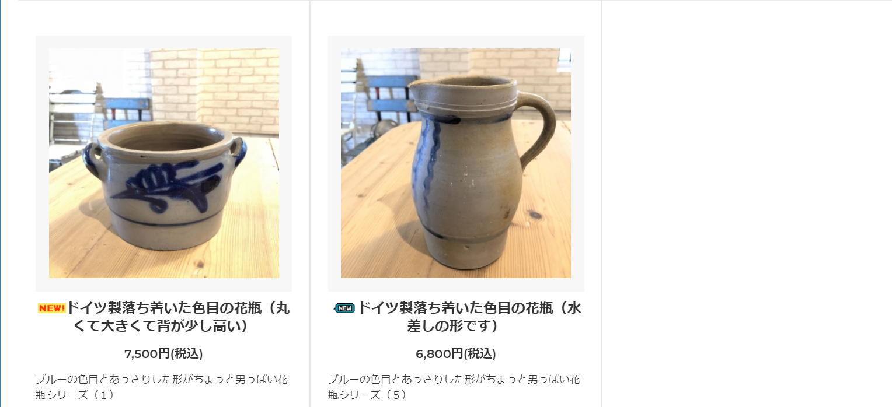 |  | 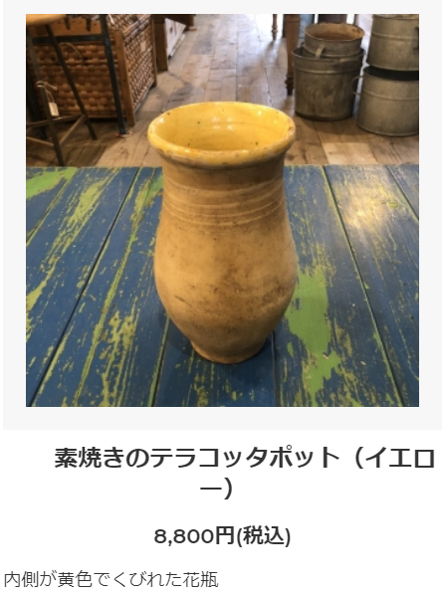
型番 | A1-0020 | A1-0024 | A1-0018 （茶色は-0017）
備考 | https://princessm.jp/?pid=132942964 | https://princessm.jp/?pid=132942969 | https://princessm.jp/?pid=133095337 | 40 | % OFF!
定価 | 7,500 | 6,800 | 8,800
特別価格 | 4,500 | 4,080 | 5,280

40 | 44X3, 350+80

